PrivatBudsjett
Huskeliste | Inntekter / Utgifter | Avsetning pr måned | Årsbeløp
 | Inntekter etter skatt
 | Inntekt etter skatt, person 1 |  | 0
Lag en god kontostruktur:
* Lønnskonto for vanlig forbruk som disponeres med bankkort
* Regningskonto til alle faste/variable kostnader
* Matkonto til matbudsjett og husholdningsartikler
* Sparekonto/bufferkonto med 1-2 månedslønninger
 | Inntekt etter skatt, person 2 |  | 0
 | Leieinntekt |  | 0
 | Barnetrygd |  | 0
 | Andre inntekter |  | 0
 |  |  | 0
 |  |  | 0
 | Sum netto inntekt | 0 | 0
 | Faste utgifter til regningskonto
 | Husleie |  | 0
 | Kommunale avgifter |  | 0
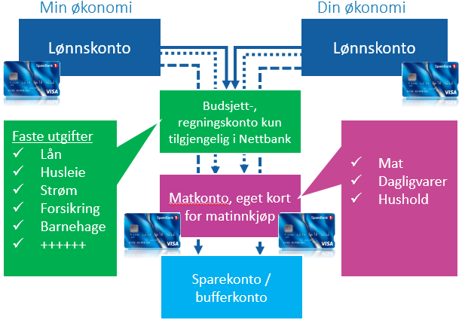
 | Strøm |  | 0
 | Husforsikring |  | 0
 | Innboforsikring |  | 0
 | Bilforsikring |  | 0
 | Internett |  | 0
 | Lånetermin bolig |  | 0
 | Lånetermin bil |  | 0
 | Studielån |  | 0
 | Kredittkort/kjøpekort |  | 0
 | Telefon |  | 0
 | TV/kabel-tv/mediabruk/Nettflix/HBO mm |  | 0
 | Barnehage/SFO |  | 0
 | Bidrag |  | 0
 | Abonnementer |  | 0
Regningskonto:
Ta med alle faste kostnader og betal alle faste regninger fra denne konto. Dersom du mangler poster under utgifter kan du sette inn flere etter behov
 | Kontingenter |  | 0
 | Livsforsikring |  | 0
 | Reiseforsikring |  | 0
 | Månedskort/klippekort |  | 0
 | Drivstoff ( Kort fra Shell, CircleK ol) |  | 0
 |  |  | 0
 |  |  | 0
 |  |  | 0
 |  |  | 0
 |  |  | 0
 |  |  | 0
 |  |  | 0
 |  |  | 0
 |  |  | 0
 |  |  | 0
 |  |  | 0
 |  |  | 0
 |  |  | 0
 |  |  | 0
 |  |  | 0
 |  |  | 0
 |  |  | 0
 |  |  | 0
 | Sum faste utgifter fra regningskonto | 0 | 0
 | Sum inntekter minus faste utgifter | 0 | 0
 | Variable utgifter
Det faste beløpet som overføres til matkonto og bufferkonto tas med her.
I tillegg er det mulig å opprette flere kontotyper i nettbanken dersom du har spesifikke sparebehov. Eksempel på dette kan være feriekonto, konfirmantkonto, bryllupskonto, spare-til-ny bil-konto o.l.
Til slutt vil du sitte igjen med et beløp på lønnskonto som skal benyttes til variable utgifter. Jo mer som er spesifisert i regnskapsoversikten dess mindre igjen til slutt.
 | Avsetning til matkonto |  | 0
 | Avsetning til bufferkonto |  | 0
 |  |  | 0
 | Feriekonto |  | 0
 | Fondssparing |  | 0
 | Lommepenger til barn |  | 0
 | Trening (Sats o.l.) |  | 0
 | Kjæledyr |  | 0
 |  |  | 0
 |  |  | 0
 |  |  | 0
 |  |  | 0
 |  |  | 0
 |  |  | 0
 |  |  | 0
 |  |  | 0

 | Sum variable utgifter | 0 | 0
 | Samlede utgifter | 0 | 0
 | Disponibelt (inntekter minus utgifter) | 0 | 0

